Sheet1
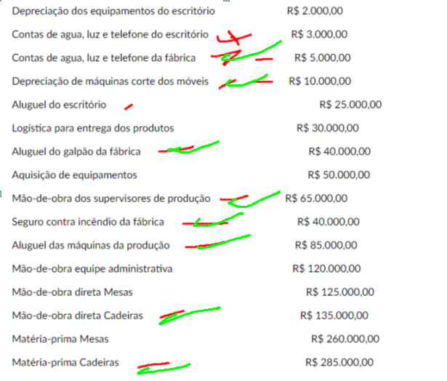
1) | 5 | 2) | 200000 | Para 10 anos | 3 turnos
245 | 10 |  | 20000 | depreciação annual
183.75 | 40 |  | 1666.6666667 | depreciação mensal
 | 65 |  | 3333.3333333
 | 85
 | 135
 | 285 | 3) | 300000 | Para 10 anos | 1 turno
 | 603.75 |  | 30000 | depreciação annual
 | 603750 |  | 2500 | depreciação mensal

11720472 |  | 4) | 5000 | pratos servidos
11720472@acad.espm.br |  |  | 25000 | custos fixos
 |  |  | 35000 | custos variaveis
 |  |  | 15 | preco de venda do restaurante
 |  |  | 8000 | capacidade
 |  |  | 10 | preco novo

 |  |  | 1000 | unidades novas
 |  |  | 7 | custo variavel unitario atual
 |  |  | 10000 | receita nova
 |  |  | 7000 | custo unitario novo
 |  |  | 3000 | lucro novo

 |  | 11) | 267.3

 |  | 12) | 50 | reais
 |  |  | 120000 | unidades
 |  |  | 6000000 | conto
 |  |  | 480000 | lucro presumido |  | 0.08
 |  |  | 43200
 |  |  | 39000
 |  |  | 180000
 |  |  | 120000
 |  |  | 382200

